版本控管
大項目
Online作業
中項目
APF 使用者管理
細項
APF0101 角色維護
標題
版本控管
製作人
陳慕霖
製作日
20131003

NO. | 版本 | 修改說明 | 日期
1 | 1.0 | 初版 | 2013-10-03

功能簡述
大項目
Online作業
中項目
APF 使用者管理
細項
APF0101 角色維護
標題
功能簡述
製作人
陳慕霖
製作日
20131003
View |  | 回總表

功能 Use Case
角色維護
效能需求 | 資料處理量
最大處理人數 - 30人 concurrent數 10人 - 3秒以內 | 每年預計 100~200筆
簡述/目標 | 業務需求目的
角色維護(增/刪/修/查) | 提供系統權限使用
主要參與者 | 支援性參與者
MIS
觸發事件Triggers | 事先條件Preconditions
使用者由功能清單點選角色維護時
處理流程說明(模糊查詢共用文件)

其他

IPO
大項目
Online作業
中項目
APF 使用者管理
細項
APF0101 角色維護
標題
IPO圖
製作人
陳懿信
製作日
20131015
回總表

大項目
Online作業
中項目
APF 使用者管理
細項
APF0101 角色維護
標題
功能簡述
製作人
陳慕霖
製作日
20131003

畫面_APF0101MM1
大項目
Online作業
中項目
APF 使用者管理
細項
APF0101 角色維護
標題
APF0101MM1
製作人
陳慕霖
製作日
20131003
 |  |  |  |  | 回總表

畫面示意圖
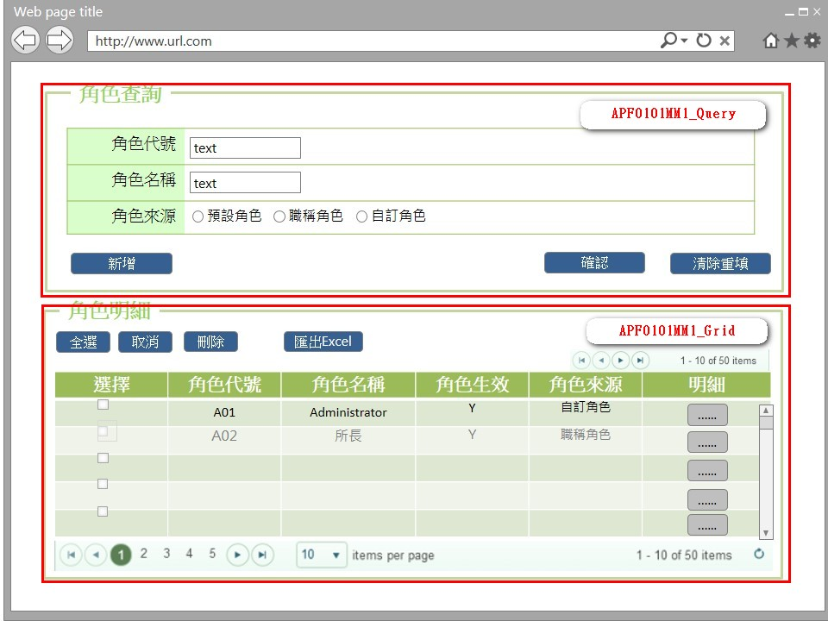

事前檢核
1.前畫面:首頁 1.1 SESSION內容: 1.2 成立條件:該使用者擁有此功能查詢權限，新增、刪除、明細、匯出按鈕的enable/disable，依權限設定決定。
事後檢核
無
前端檢核
APF0101MM1_Query 檢查時機：按下『確認』鈕時
NO | 項目名稱 | 檢核項目
1 | 角色代號 | 輸入型態:string 格式:英數字 最大長度限制:英文10(控制項控制)
2 | 角色名稱 | 輸入型態:string 格式:中英數字 最大長度限制:中文20(控制項控制)
3 | 角色來源 | 無。

APF0101MM1_Grid
NO | 項目名稱 | 檢核項目
1 | 角色代號 | 顯示用。
2 | 角色名稱 | 顯示用。
3 | 角色生效 | 顯示用。
4 | 角色來源 | 顯示用。

後端檢核
APF0101MM1_Query 檢查時機：按下『確認』鈕時
NO | 項目名稱 | 檢核項目
1 | 角色代號 | 若查無符合的資料，則出現錯誤訊息，訊息內容請參考APF訊息表-APF_NO 02001。
2 | 角色名稱
3 | 角色來源 | 無。

APF0101MM1_Grid
NO | 項目名稱 | 檢核項目
1 | 角色代號 | 顯示用。
2 | 角色名稱 | 顯示用。
3 | 角色生效 | 顯示用。
4 | 角色來源 | 顯示用。

Button說明
NO | 控制項名稱 | call methods | 重要參數 | 主要處理內容
1 | 『APF0101MM1』Form | A._LOAD |  | 1.開啟APF0101MM1_Query 2.呼叫[APFRoleController.Query]Method
 |  | A.2 APFRoleController.Query |  | 1.呼叫[APFRoleController.UIPermission]Method
 |  | A.2.1 APFRoleController.UIPermission |  | 1.呼叫[PermissionHelper.GetPermissionByControllerName]Method 驗證APF0101MM1內UI Button權限
 |  | A.2.1.1 PermissionHelper.GetPermissionByControllerName | ControllerName | 共通UI Button權限驗證

APF0101MM1_Query
1 | 新增 | A._CLICK |  | 1.以導頁方式開啟APF0101MA1 2.呼叫[APFRoleController.CreateRole]Method
 |  | A.1 APFRoleController.CreateRole[HttpGet] | apfModel | 將查詢條件傳至APF0101MA1
2 | 確認 | A._CLICK |  | 1.開啟APF0101MM1，呼叫[APFRoleController.GetRole]Method
 |  | A.1 APFRoleController.GetRole | apfModel | 1.呼叫[APFRoleController.UIPermission]Method 2.呼叫[RoleManager.GetRoles]Method 3.呼叫[APFRoleProfileManager.GetRoleProfiles]Method 4.回傳JsonResult(List<apf_role_profile> Model to List)資料,資料連結並將查詢結果置於APF0101MM1中
 |  | A.1.1 APFRoleController.UIPermission |  | 1.呼叫[PermissionHelper.GetPermissionByControllerName]Method 驗證APF0101MM1內UI Button權限
 |  | A.1.1.1 PermissionHelper.GetPermissionByControllerName | ControllerName | 共通UI Button權限驗證
 |  | A.2 RoleManager.GetRoles |  | 取得角色資料
 |  | A.3 APFRoleProfileManager.GetRoleProfiles |  | 取得角色附表資料
3 | 清除重填 | _CLICK |  | 清除APF0101MM1_Query畫面所有欄位 1.txtINPUT_GROUP_ID="" txtINPUT_NAME="" rbtINPUT_SOURCE_TYPE =(value="2" checked)

APF0101MM1_Grid
1 | 全選 | _CLICK |  | 將APF0101MM1_Grid內所有項目勾選 1.$('#dvGrid input[type="checkbox"]').each(function () { $(this).prop("checked", true);
2 | 取消 | _CLICK |  | 將APF0101MM1_Grid內所有項目取消勾選 1.$('#dvGrid input[type="checkbox"]').each(function () { $(this).prop("checked", False);
3 | 刪除 | A._CLICK |  | 1.呼叫[APFRoleController.DeleteRole]Method
 |  | A.1 APFRoleController.DeleteRole | RoleDeleteCheckList | 將APF0101MM1_Grid內所有勾選項目刪除
4 | 匯出EXCEL | A._CLICK |  | 1.呼叫[APFRoleController.Excel]Method
 |  | A.1 APFRoleController.Excel | apfModel | 將所有查詢結果匯出Excel檔案
5 | 明細 | _CLICK |  | 1以導頁方式開啟APF0101MU1 2.呼叫[APFRoleController.EditRole]Method
 |  | A.1 APFRoleController.EditRole[HttpGet] | id | 1.將選取的角色ID傳至到APF0101MU1。。

特殊說明
NO | 應用時機 |  | 內容說明

參考資料說明
1 | 共通元件
2 | 共通元件

欄位_APF0101MM1
大項目
Online作業
中項目
使用者管理
細項
APF0101 角色維護
標題
欄位說明APF0101MM1
製作人
陳慕霖
製作日
20131003
 |  |  |  |  |  |  |  |  |  | 回總表

Global 參數
No. | 項目名稱 | UI控制項代號 | UI控制項型態及長度 | 對應Table Name | 對應Column Name | DB型態及長度 | 預設值 | 輸入/輸出/必填 | 備註
1

APF0101MM1_Query
No. | 項目名稱 | UI控制項代號 | UI控制項型態及長度 | 對應Table Name | 對應Column Name | DB型態及長度 | 預設值 | 輸入/輸出/必填 | 備註
1 | 角色代號 | txtINPUT_GROUP_ID | string 10 | apf_roleprofile | group_id | varchar(10) |  | I
2 | 角色名稱 | txtINPUT_NAME | string 20 | Core_Role | Name | nvarchar(20) |  | I
3 | 角色來源 | rbtINPUT_SOURCE_TYPE |  | apf_roleprofile | source_type | char(1) | 2 | I | 0:預設角色 1:職稱角色 2:自定角色

APF0101MM1_Grid
No. | 項目名稱 | UI控制項代號 | UI控制項型態及長度 | 對應Table Name | 對應Column Name | DB型態及長度 | 預設值 | 輸入/輸出/必填 | 備註
1 | 群組識別值 | Rid |  | Core_Role | Rid | int |  | X | 不顯示
2 | 角色代號 | GROUP_ID |  | apf_roleprofile | group_id | varchar(10) |  | O
3 | 角色名稱 | NAME |  | Core_Role | Name | nvarchar(20) |  | O
4 | 角色生效 | ENABLE |  | Core_Role | Enable | bit |  | O | true(1)顯示●，false(0)則不顯示
5 | 角色來源 | SOURCE_TYPE |  | apf_roleprofile | source_type | char(1) |  | O | 0:預設角色 1:職稱角色 2:自定角色

畫面_APF0101MA1
大項目
Online作業
中項目
APF 使用者管理
細項
APF0101 角色維護
標題
APF0101MA1
製作人
陳慕霖
製作日
20131007
 |  |  |  |  | 回總表

畫面示意圖
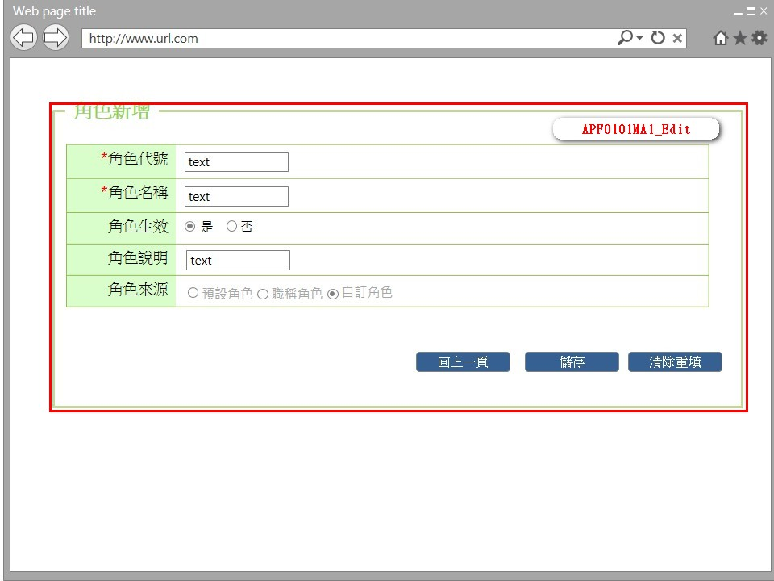

事前檢核
1.前畫面:APF0101MM1 1.1 SESSION內容: 1.2 成立條件:該使用者擁有此功能新增權限
事後檢核
無
前端檢核
APF0101MA1_Edit 檢查時機：按下『確認』鈕時
NO | 項目名稱 | 檢核項目
1 | 角色代號 | 輸入型態:string 格式:英數字 最大長度限制:英文10(控制項控制) 必填欄位。
2 | 角色名稱 | 輸入型態:string 格式:中英數字 最大長度限制:中文20(控制項控制) 必填欄位。
3 | 角色生效 | 無。
4 | 角色說明 | 無。
5 | 角色來源 | 無。

後端檢核
APF0101MA1_Edit 檢查時機：按下『確認』鈕時
NO | 項目名稱 | 檢核項目
1 | 角色代號 | 輸入之角色代號不得存在於APF apf_roleprofile資料表中，若已存在則出現錯誤訊息，訊息內容請參考APF訊息表-APF_NO 03003。
2 | 角色名稱 | 輸入之角色名稱不得存在於APF apf_roleprofile資料表中，若已存在則出現錯誤訊息，訊息內容請參考APF訊息表-APF_NO 03003。
3 | 角色生效 | 無。
4 | 角色說明 | 無。
5 | 角色來源 | 無。

Button說明
NO | 控制項名稱 | call methods | 重要參數 | 主要處理內容
1 | 『APF0101MA1』Form | A. _LOAD |  | 1.開啟APF0101MA1_Edit 2.呼叫[APFRoleController.CreateRole]Method
 |  | A.1 APFRoleController.CreateRole[HttpGet] | apfModel | 1.呼叫[APFRoleController.UIPermission]Method
 |  | A.1.1 APFRoleController.UIPermission |  | 1.呼叫[APFRoleController.GetPermissionByControllerName]Method驗證APF0101MA1 內UI Button權限
 |  | A.1.1.1 PermissionHelper.GetPermissionByControllerName | ControllerName | 共通UI Button權限驗證
APF0101MA1_Edit
1 | 回上一頁 | A._CLICK |  | 1.取消新增，以導頁方式開啟APF0101MM1，並帶回原先的查詢條件 2.呼叫[APFRoleController.GetRole]Method
 |  | A.2 APFRoleController.GetRole [HttpGet] | apfModel | 將原始查詢條件回傳APF0101MM1
2 | 儲存 | A. _CLICK |  | 1.呼叫[APFRoleController.CreateRole]Method
 |  | A.1 APFRoleController.CreateRole[HttpPost] | apfModel | 1.呼叫[RoleManager.Add]Method;FrameWork提供的Method不做解釋 2.呼叫[APFRoleProfileManager.CreateRoleProfile]Method 3.回傳ActionResult結果,確認新增是否成功,成功右下角提示「儲存成功」，以導頁方式開啟APF0101MM1.cshtml,,失敗以導頁方式開啟錯誤訊息畫面error.cshtml。
 |  | A.1.1 RoleManager.Add | Name | 新增資料至Core_Role
 |  | A.1.2 APFRoleProfileManager.CreateRoleProfile | Rid, groupId, Enable, sourceType, remark | 新增資料至apf_roleprofile
3 | 清除重填 | _CLICK |  | 1.txtINPUT_GROUP_ID="" txtINPUT_NAME="" txtINPUT_REMARK=""

特殊說明
NO | 應用時機 |  | 內容說明

參考資料說明
1 | 共通元件
2 | 共通元件

欄位_APF0101MA1
大項目
Online作業
中項目
APF 使用者管理
細項
APF0101 角色維護
標題
欄位說明APF0101MA1
製作人
陳慕霖
製作日
20131007
 |  |  |  |  |  |  |  |  |  | 回總表

Global 參數
No. | 項目名稱 | UI控制項代號 | UI控制項型態及長度 | 對應Table Name | 對應Column Name | DB型態及長度 | 預設值 | 輸入/輸出/必填 | 備註
1

APF0101MA1_Edit
No. | 項目名稱 | UI控制項代號 | UI控制項型態及長度 | 對應Table Name | 對應Column Name | DB型態及長度 | 預設值 | 輸入/輸出/必填 | 備註
1 | 角色代號 | txtINPUT_GROUP_ID | string 10 | apf_roleprofile | group_id | varchar(10) |  | M
2 | 角色名稱 | txtINPUT_NAME | string 20 | Core_Role | Name | nvarchar(20) |  | M
3 | 角色生效 | rbtINPUT_ENABLE | string 1 | Core_Role | Enable | bit | 1(true) | O
4 | 角色說明 | txtINPUT_REMARK | string 100 | apf_roleprofile | remark | nvarchar(100) |  | I
5 | 角色來源 | rbtINPUT_SOURCE_TYPE | string 1 | apf_roleprofile | source_type | char(1) | 2 | O | 0:預設角色 1:職稱角色 2:自定角色

畫面_APF0101MU1
大項目
Online作業
中項目
APF 使用者管理
細項
APF0101 角色維護
標題
APF0101MU1
製作人
陳慕霖
製作日
20131003
 |  |  |  |  | 回總表

畫面示意圖
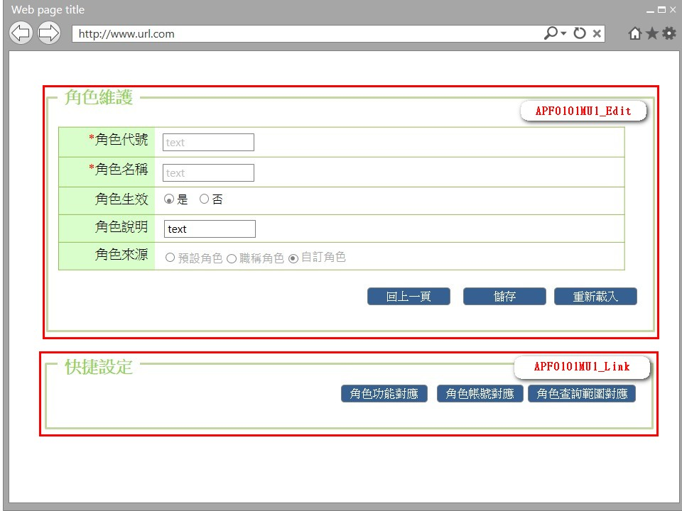

事前檢核
1.前畫面:APF0101MM1 1.1 SESSION內容: 1.2 成立條件:該使用者擁有此功能修改權限 1.3 按鈕權限檢核: 1.3.1 角色功能對應:須有APF0202查詢及修改權限才能點擊，否則disable。 1.3.2 角色帳號對應:須有APF0102查詢及修改權限才能點擊，否則disable。 1.3.3 角色查詢範圍對應:須有APF0203查詢及修改權限才能點擊，否則disable。
事後檢核
無
前端檢核
APF0101MU1_Edit 檢查時機：按下『儲存』鈕時
NO | 項目名稱 | 檢核項目
1 | 角色代號 | 輸入型態:string 格式:英數字 最大長度限制:英文10(控制項控制) 必填欄位。
2 | 角色名稱 | 輸入型態:string 格式:中英數字 最大長度限制:中文20(控制項控制) 必填欄位。
3 | 角色生效 | 無。
4 | 角色說明 | 無。
5 | 角色來源 | 無。

APF0101MU1_Link
無
後端檢核
APF0101MU1_Edit 檢查時機：按下『儲存』鈕時
NO | 項目名稱 | 檢核項目
1 | 角色代號 | 輸入之角色代號不得存在於APF apf_roleprofile資料表中，若已存在則出現錯誤訊息，訊息內容請參考APF訊息表-APF_NO 04003。
2 | 角色名稱 | 輸入之角色名稱不得存在於APF apf_roleprofile資料表中，若已存在則出現錯誤訊息，訊息內容請參考APF訊息表-APF_NO 04003。
3 | 角色生效 | 無。
4 | 角色說明 | 無。
5 | 角色來源 | 無。

APF0101MU1_Link
無
Button說明
NO | 控制項名稱 | call methods | 重要參數 | 主要處理內容
1 | 『APF0101MU1』Form | A. _LOAD |  | 1.開啟APF0101MU1_Edit 2.呼叫[APFRoleController.EditRole]Method
 |  | A.1 APFRoleController.EditRole | id | 1.呼叫[RoleManager.GetRoleByID]Method 2.呼叫[APFRoleProfileManager.GetRoleProfileByRid]Method 3.呼叫[APFRoleController.UIPermission]Method
 |  | A.1.1 RoleManager.GetRoleByID | RoleId | 取得Core_Role資料
 |  | A.1.2 APFRoleProfileManager.GetRoleProfileByRid | RoleId | 取得至apf_roleprofile資料
 |  | A.1.3 APFRoleController.UIPermission |  | 1.呼叫[PermissionHelper.GetPermissionByControllerName]Method驗證APF0101MU1 內UI Button權限
 |  | A.1.3.1 PermissionHelper.GetPermissionByControllerName | ControllerName | 共通UI Button權限驗證
APF0101MU1_Edit
1 | 回上一頁 | _CLICK |  | 取消修改，以導頁方式開啟APF0101MM1
2 | 儲存 | A. _CLICK |  | 1.呼叫[APFRoleController.EditRole]Method
 |  | A.1 APFRoleController.EditRole | apfModel | 1.呼叫[RoleManager.Edit]Method 2.呼叫[APFRoleProfileManager.EditRoleProfile]Method 3.回傳ActionResult結果,確認新增是否成功,成功右下角提示「儲存成功」，以導頁方式開啟APF0101MM1.cshtml,失敗以導頁方式開啟錯誤訊息畫面error.cshtml。。
 |  | A.1.1 RoleManager.Edit | Rid, Name | 更新Core_Role資料
 |  | A.1.2 APFRoleProfileManager.EditRoleProfile | Rid, groupId, Enable, sourceType, remark | 更新至apf_roleprofile資料
3 | 重新載入 | _CLICK |  | 放棄編輯，重新載入原有資料

APF0101MU1_Link
1 | 角色功能對應 | _CLICK |  | 以導頁方式開啟APF0202MU1
2 | 角色帳號對應 | _CLICK |  | 以導頁方式開啟APF0102MU1
3 | 角色查詢範圍對應 | _CLICK |  | 以導頁方式開啟APF0203MU1

特殊說明
NO | 應用時機 |  | 內容說明

參考資料說明
1 | 共通元件
2 | 共通元件

欄位_APF0101MU1
大項目
Online作業
中項目
APF 使用者管理
細項
APF0101 角色維護
標題
欄位說明APF0101MU1
製作人
陳慕霖
製作日
20131009
 |  |  |  |  |  |  |  |  |  | 回總表

Global 參數
No. | 項目名稱 | UI控制項代號 | UI控制項型態及長度 | 對應Table Name | 對應Column Name | DB型態及長度 | 預設值 | 輸入/輸出/必填 | 備註
1

panEO0107MM1_Query
No. | 項目名稱 | UI控制項代號 | UI控制項型態及長度 | 對應Table Name | 對應Column Name | DB型態及長度 | 預設值 | 輸入/輸出/必填 | 備註
1 | 角色代號 | txtINPUT_GROUP_ID | string 10 | apf_roleprofile | group_id | varchar(10) |  | I
2 | 角色名稱 | txtINPUT_NAME | string 20 | Core_Role | Name | nvarchar(20) |  | I
3 | 角色生效 | rbtINPUT_ENABLE | string 1 | Core_Role | Enable | bit |  | I
4 | 角色說明 | txtINPUT_REMARK | string 100 | apf_roleprofile | remark | nvarchar(100) |  | I
5 | 角色來源 | rbtINPUT_SOURCE_TYPE | string 1 | apf_roleprofile | source_type | char(1) |  | O | 0:預設角色 1:職稱角色 2:自定角色

